Hoja1
2023-01-16 16:14:12

LA PAZ 28 - HAEDO 4460-2005
BUENOS AIRES luquearti@gmail.com
____________________________________________________________________________________
"BROCHE MEDIA SOMBRA”
"Tipo Mariposa”
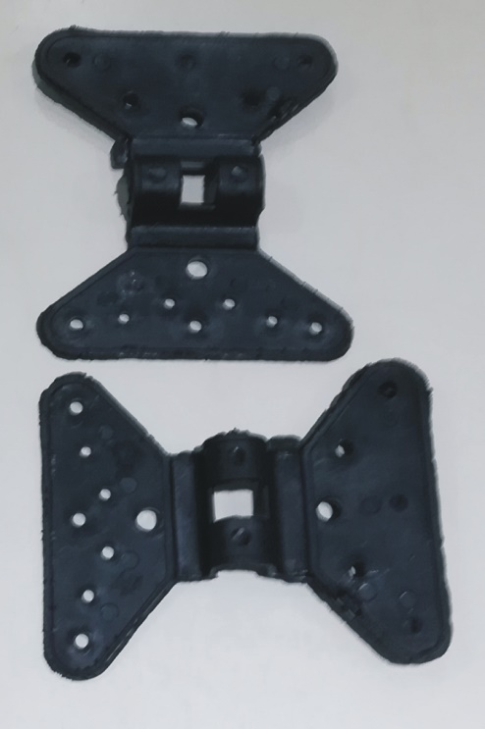

COD. | DESCRIPCION | PRECIO
BMS-10 | Broche MEDIA SOMBRA tipo Maripos | 9.266

Envase bolsa x 100 unidades

